Conglomerado de Cantidades
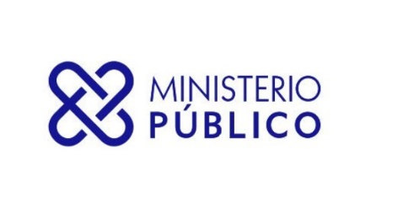

SECRETARÍA GENERAL DEL MINISTERIO PÚBLICO
INFORME TRIMESTRAL ESTADÍSTICO DE SERVICIOS

DESDE 01-07-2022 HASTA 30-09-2022
Servicios | Cantidad de Solicitudes
ASOCIACIÓN SIN FINES DE LUCRO - DISOLUCIÓN | 28
ASOCIACIÓN SIN FINES DE LUCRO - INCORPORACIÓN | 447
ASOCIACIÓN SIN FINES DE LUCRO - MODIFICACIÓN | 72
CERTIFICACIÓN DE NO ANTECEDENTES PENALES | 231,888
CERTIFICACIONES GENERALES | 1,111
EXEQUÁTUR DE ABOGADOS Y NOTARIOS | 791
LEGALIZACIÓN DE DOCUMENTOS NOTARIALES | 179,505
LEGALIZACIÓN DE DOCUMENTOS OFICIALES | 3,358
Total General | 417,200

